2. Racionalización
EMPRESA DE SEGURIDAD DEL ORIENTE S.A.S - ESO RIONEGRO S.A.S

PLAN DE TRANSICIÓN 2025

COMPONENTE 2: RACIONALIZACIÓN DE TRÁMMITES
Subcomponte | Situación Actual |  | Meta o producto | Responsable | Fecha Programada |  | SEGUIMIENTO 2 PLANEACIÓN Corte Agosto 31 | SEGUIMIENTO CONTROL INTERNO | % DE CUMPLIMIENTO
 |  |  |  |  | Inicio | Fin
1. Identificación de trámites | 1.1 | Solicitar trámites identificados a todas las áreas | Trámites identificados | Secretario General Líderes de procesos | 01/02/2025 | 28/2/2025 | Se identifica el trámite de proceso de "Aprobación de diseño y recepción de infraestructura de nuevos proyectos urbanísticos" https://eso.gov.co/?s=manual+de+alumbrado | Se identifico solamente un trámite de Aprobación de diseño y recepcion de infraestructura de nuevos proyectos | 100%
 | 1.2 | Revisar y consolidar los trámites | Inventario | Secretario General Auxiliar Administrativo | 01/03/2025 | 31/03/2025 | Se identifica el trámite de proceso de "Aprobación de diseño y recepción de infraestructura de nuevos proyectos urbanísticos", a la fecha no se tiene inventario | Se identifico solamente un trámite de Aprobación de diseño y recepcion de infraestructura de nuevos proyectos | 100%
2. Priorizaciòn | 2.1 | Priorización de los trámites u OPAS | Trámites priorizados u OPAS | Secretario General | 01/04/2025 | 30/04/2025 | 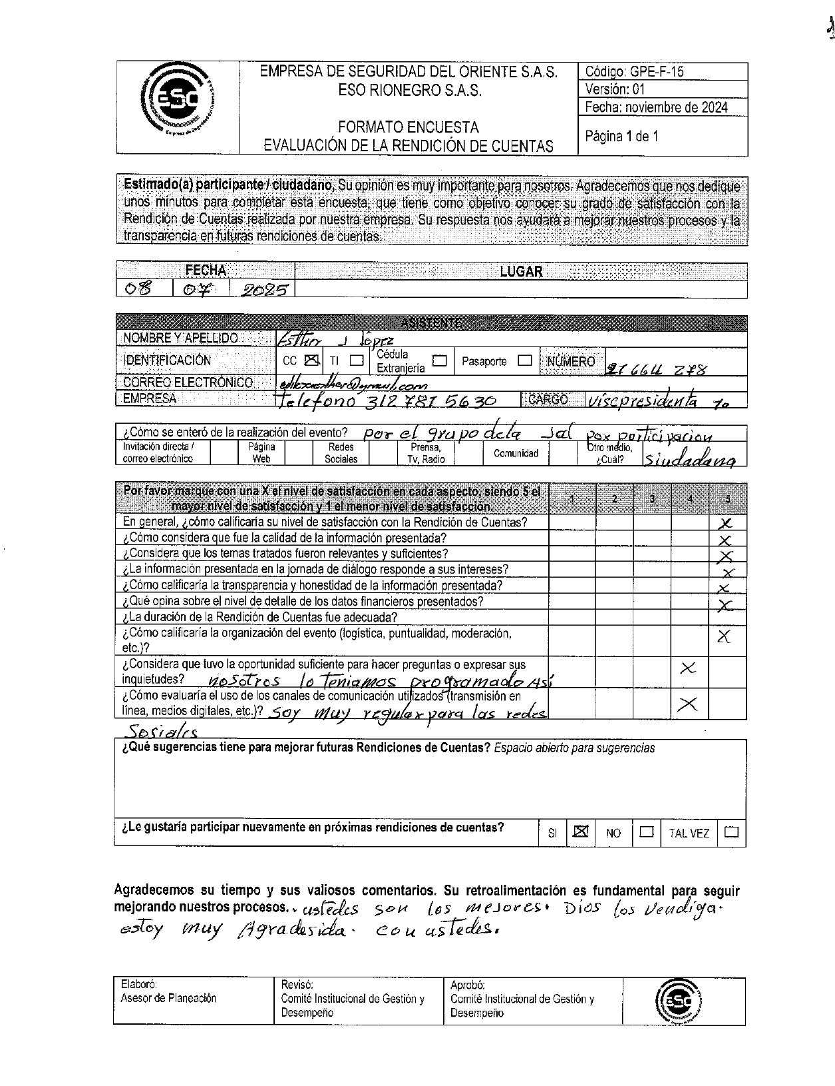 Se prioriza el trámite de proceso de "Aprobación de diseño y recepción de infraestructura de nuevos proyectos urbanísticos" En la rendición de cuentas realizada ante la Junta de Acción Comunal, y en relación con las OPAS, se generó un espacio de evaluación que permitió a los asistentes presentar sus sugerencias y comentarios. Este ejercicio fue relacionado dentro de las OPAS con las que actualmente cuenta la empresa; no obstante, aún se encuentra en curso el proceso de recopilación de información institucional que permita evidenciar dichas OPAS y presentarlas posteriormente ante la Función Pública para su aprobación y trámite correspondiente. | Se priorizo el tramite de aprobación de diseño y recepción de infraestructura de nuevos proyectos urbanisticos, a la fecha no se cuenta con las OPAS y los trámites registrados en la Función Pública | 0%
3. Racionalizaciòn | 3.1 | Estrategìa de racionalización de trámites | Política de racionalización de Trámites | Secretario General | 01/02/2025 | 31/05/2025 |  | A la fecha no se cuenta con la estrategia de racionalización de trámites
 | 3.2 | Socializar los beneficios de la racionalización de trámites | Publicación y divulgación de los beneficios de la racionalización de trámites | Secretario General Comunicador | 01/05/2025 | 31/08/2025 | Se ha venido realizando la publicación y divulgación de los beneficios de la racionalización de trámites, mediante campañas informativas y piezas de comunicación que resaltan la simplificación de procesos. https://eso.gov.co/?s=PQRSDF | No s eha socializado ante los beneficiarios | 0%
4. Interoperatividad | 4.1 | Seguimiento a todos los tràmites realizados | Informes estadìsticos realizados por ventanilla única | Asesor de Planeaciòn Secretario General Jefe Oficina de Control Interno | 01/02/2025 | 31/3/2025
 |  |  |  |  | 01/04/2025 | 31/08/2025 | El 7 de julio del presente año se realizó el informe del seguimiento del segundo trimestre. https://acuerdode-my.sharepoint.com/:b:/g/personal/planeacion_eso_gov_co/EUpysbul0gFLvPYZ6s3-_kgB3-xPB1AH4Y-m-dSX3SCPgA?e=Zs2KSo | No s eha realizado seguimiento ya que no estan registrados en la Función Pública como lo determina la norma. | 0%
 |  |  |  |  | 01/08/2025 | 31/12/2025

3. Rendición Cuentas
EMPRESA DE SEGURIDAD DEL ORIENTE S.A.S - ESO RIONEGRO S.A.S

PLAN DE TRANSICIÓN 2025

COMPONENTE 3: RENDICIÓN DE CUENTAS
Subcomponente | Actividades 2025 |  | Meta o producto | Responsable | Fecha Programada |  | SEGUIMIENTO 2 PLANEACION Corte Agosto 31 |  | SEGUIMIENTO CONTROL INTERNO | % DE CUMPLIMIENTO
 |  |  |  |  | Inicio | Fin
1. Información de calidad y en lenguaje comprensible | 1.1 | Determinar los espacios de diálogo y los canales de publicación y divulgación | Espacios de diálogo definidos | Comité de Gestión y desempeño Comunicador | 2025-01-08 | 31/8/2025 | Se publicó la pieza publicitaria en la página, para dar a conocer el lugar hora y fecha de la socialización de la rendición de cuentas. https://eso.gov.co/?s=grupos+de+valor |  | Se realizó publicación de la fecha de rendición de cuentas a la comunidad | 100%
 | 1.2 | Validar la estrategia de rendición de cuentas | Estrategia validada y aprobada | Comité de Gestión y desempeño | 2025-01-08 | 31/8/2025 | Se llevó a cabo la validación de la estrategia de rendición de cuentas, asegurando su pertinencia y efectividad frente a los objetivos institucionales. https://acuerdode-my.sharepoint.com/my?viewid=33b2874d%2D9097%2D43be%2D9bf2%2Ddd5f39093635&login_hint=planeacion%40eso%2Egov%2Eco&source=waffle&id=%2Fpersonal%2Fplaneacion%5Feso%5Fgov%5Fco%2FDocuments%2F2025%2FRENDICI%C3%93N%20DE%20CUENTAS%202025%2FESTRATEGIA%20DE%20RENDICI%C3%93N%20DE%20CUENTAS%2Epdf&parent=%2Fpersonal%2Fplaneacion%5Feso%5Fgov%5Fco%2FDocuments%2F2025%2FRENDICI%C3%93N%20DE%20CUENTAS%202025 |  | Control Interno realizó validación de la rendición de cuentas | 100%
 | 1.3 | Definir los roles en el procedimiento de Rendiciòn de Cuentas | Procedimiento y roles definidos | Comité de Gestión y desempeño | 2025-01-08 | 31/8/2025 | “Dentro de la estrategia de rendición de cuentas se definieron y asignaron roles específicos, con el fin de garantizar el cumplimiento de las responsabilidades, fortalecer la transparencia en la gestión y asegurar una comunicación clara y efectiva con la ciudadanía.” https://acuerdode-my.sharepoint.com/my?viewid=33b2874d%2D9097%2D43be%2D9bf2%2Ddd5f39093635&login_hint=planeacion%40eso%2Egov%2Eco&source=waffle&id=%2Fpersonal%2Fplaneacion%5Feso%5Fgov%5Fco%2FDocuments%2F2025%2FRENDICI%C3%93N%20DE%20CUENTAS%202025%2FESTRATEGIA%20DE%20RENDICI%C3%93N%20DE%20CUENTAS%2Epdf&parent=%2Fpersonal%2Fplaneacion%5Feso%5Fgov%5Fco%2FDocuments%2F2025%2FRENDICI%C3%93N%20DE%20CUENTAS%202025 |  | Se definieron los roles y estan publicados en la página web | 100%
 | 1.4 | Definir la Agenda de rendiciòn de cuentas y publicarla | Cronograma publicado | Comité de Gestión y desempeño Comunicador Apoyo sistemas | 2025-01-08 | 31/8/2025 |  |  | No se definió agenda | 0%
 | 1.5 | Producir informaciòn para la rendiciòn de cuentas | Informaciòn construida para la Rendiciòn de cuentas | Comité de Gestión y desempeño Comunicador | 2025-01-09 | 30/9/2025 | “En el Comité de Gestión y Desempeño, realizado el 8 de julio de 2025, se presentó la información correspondiente para el proceso de rendición de cuentas, con el propósito de socializar los avances, resultados y compromisos de la entidad ante los grupos de interés.” https://acuerdode-my.sharepoint.com/my?id=%2Fpersonal%2Fplaneacion%5Feso%5Fgov%5Fco%2FDocuments%2F2025%2FRENDICI%C3%93N%20DE%20CUENTAS%202025%2FJAL&viewid=33b2874d%2D9097%2D43be%2D9bf2%2Ddd5f39093635&login_hint=planeacion%40eso%2Egov%2Eco&source=waffle |  | Se genero la información para la rendición de cuentas y se socializó en el comité de Gestión y desemepeño | 100%
 | 1.6 | Publicar en la pàgina Web la informaciòn de cada rendiciòn de cuentas | Documentos publicados | Apoyo Sistemas Asesor de Planeación Comunicador | 2025-01-09 | 30/9/2025 | En la página web se publicó la información sobre la rendición de cuentas realizada ante el consejo municipal de Rionegro, y ante los diferentes representantes de las juntas administradoras locales. https://eso.gov.co/la-eso-realizo-la-rendicion-de-cuentas-ante-los-diferentes-representantes-de-las-juntas-administradoras-locales/ https://eso.gov.co/?s=rendicion+de+cuentas |  | Se publico la información d ela rendición de cuentas | 100%
2. Diálogo de doble vía con la ciudadanía y sus organizaciones | 2.1 | Verificar o actualizar la Caracterización de los grupos de valor | Documento | Secretario General Asesor de Planeación Comunicador Líderes de procesos | 2025-03-01 | 30/6/2025 | la actualización de los grupos de valor se realizó este 14 de agosto del 2025 https://eso.gov.co/wp-content/uploads/2025/08/CARACTERIZACION-ESO-2024.pdf |  | Se publico la actualización d elos grupos de valor | 100%
 | 2.2 | Habilitar canales de comunicación para que la ciudadanía pueda participar y proponer temas en los ejercicios de Rendición de cuentas. | Informe sobre la participación de la ciudadanía. | Secretario General Asesor de Planeación Comunicador | 2025-01-09 | 30/9/2025 | se realizó Informe de evaluación de audiencia de rendición de cuentas. https://acuerdode-my.sharepoint.com/my?viewid=33b2874d%2D9097%2D43be%2D9bf2%2Ddd5f39093635&login_hint=planeacion%40eso%2Egov%2Eco&source=waffle&id=%2Fpersonal%2Fplaneacion%5Feso%5Fgov%5Fco%2FDocuments%2F2025%2FRENDICI%C3%93N%20DE%20CUENTAS%202025%2FJAL%2FINFORME%20DE%20EVALUACI%C3%93N%20DE%20LA%20AUDIENCIA%20DE%20RENDICI%C3%93N%20DE%20CUENTAS%2Epdf&parent=%2Fpersonal%2Fplaneacion%5Feso%5Fgov%5Fco%2FDocuments%2F2025%2FRENDICI%C3%93N%20DE%20CUENTAS%202025%2FJAL |  | No se realizó la habilitación de los canales de comunicación en la rendición de cuentas a las Juntas administradoras locales, solamente se realizó en la rendición de cuentas al Concejo | 50%
 | 2.3 | Identificar las necesidades de los grupos de valor en materia de información disponible | Informe sobre la participación de la ciudadanía. | Secretario General Asesor de Planeación Apoyo Sistemas | 2025-01-09 | 30/9/2025 | se realizó Informe de evaluación de audiencia de rendición de cuentas, donde se identificaron algunas necesidades de los grupos de valor en materia de información disponible. https://acuerdode-my.sharepoint.com/my?viewid=33b2874d%2D9097%2D43be%2D9bf2%2Ddd5f39093635&login_hint=planeacion%40eso%2Egov%2Eco&source=waffle&id=%2Fpersonal%2Fplaneacion%5Feso%5Fgov%5Fco%2FDocuments%2F2025%2FRENDICI%C3%93N%20DE%20CUENTAS%202025%2FJAL%2FINFORME%20DE%20EVALUACI%C3%93N%20DE%20LA%20AUDIENCIA%20DE%20RENDICI%C3%93N%20DE%20CUENTAS%2Epdf&parent=%2Fpersonal%2Fplaneacion%5Feso%5Fgov%5Fco%2FDocuments%2F2025%2FRENDICI%C3%93N%20DE%20CUENTAS%202025%2FJAL |  | Se identificaron las necesidades de los grupos de valor | 100%
 | 2.4 | Convocar a las partes interesadas. | Lista de convocados | Asesor de planeaciòn Comunicador | 2025-01-10 | 30/11/2025 | Se realizó la lista de convocados (partes interesadas) https://acuerdode-my.sharepoint.com/my?viewid=33b2874d%2D9097%2D43be%2D9bf2%2Ddd5f39093635&login_hint=planeacion%40eso%2Egov%2Eco&source=waffle&id=%2Fpersonal%2Fplaneacion%5Feso%5Fgov%5Fco%2FDocuments%2F2025%2FRENDICI%C3%93N%20DE%20CUENTAS%202025%2FJAL%2FINFORME%20DE%20EVALUACI%C3%93N%20DE%20LA%20AUDIENCIA%20DE%20RENDICI%C3%93N%20DE%20CUENTAS%2Epdf&parent=%2Fpersonal%2Fplaneacion%5Feso%5Fgov%5Fco%2FDocuments%2F2025%2FRENDICI%C3%93N%20DE%20CUENTAS%202025%2FJAL |  | Se realizó convocatoria | 100%
3. Rendición de cuentas | 3.1 | Realizar rendición de cuentas. | Soporte de la rendición de cuentas | Directivos Comunicador | 2025-01-10 | 30/11/2025 | Se rindió cuentas ante el Honorable Concejo Municipal y ante los Ediles del municipio. https://eso.gov.co/wp-content/uploads/2025/07/ESO-INFORME-RENDICION.pdf |  | Se realizó rendición de cuentas | 100%
 | 3.2 | Publicar los informes asociados a los ejercicios de Rendición de Cuentas en la página web. | Informes publicados | Asesor de Planeación Comunicador | 2025-01-10 | 30/11/2025 | Se realizó la publicación de los informes asociados a los ejercicios de rendición de cuentas en la página web institucional, garantizando acceso y transparencia a la ciudadanía. |  | Se publicaron en la página web | 100%
 | 3.3 | Socializar y verificar la publicación de la rendición de cuentas en los diferentes medios de comunicación (redes sociales, página web, entre otros) | Seguimiento a las publicaciones de la rendición de cuentas | Asesor de planeaciòn comunicaciones | 2025-01-10 | 30/11/2025 | Efectivamente se verifico la publicacion de la rendicion de cuentas en la pagina web. https://eso.gov.co/wp-content/uploads/2025/07/ESO-INFORME-RENDICION.pdf |  | Se publicaron en la página web | 100%
4. Evaluación y retroalimentación a la gestión institucional | 4.1 | Realizar seguimiento a la rendición de cuentas. | Informe de rendición de cuentas | Asesor de Planeación Jefe de Control Interno | 2025-01-12 | 31/12/2025 | Se efectuó el seguimiento a la rendición de cuentas, verificando el cumplimiento de las actividades programadas y los compromisos adquiridos. https://acuerdode-my.sharepoint.com/my?viewid=33b2874d%2D9097%2D43be%2D9bf2%2Ddd5f39093635&login_hint=planeacion%40eso%2Egov%2Eco&source=waffle&id=%2Fpersonal%2Fplaneacion%5Feso%5Fgov%5Fco%2FDocuments%2F2025%2FRENDICI%C3%93N%20DE%20CUENTAS%202025%2FJAL%2FINFORME%20DE%20EVALUACI%C3%93N%20DE%20LA%20AUDIENCIA%20DE%20RENDICI%C3%93N%20DE%20CUENTAS%2Epdf&parent=%2Fpersonal%2Fplaneacion%5Feso%5Fgov%5Fco%2FDocuments%2F2025%2FRENDICI%C3%93N%20DE%20CUENTAS%202025%2FJAL |  | Por parte de control interno se realizo seguimiento y se publico en la página web | 100%
 | 4.2 | Realizar encuestas de la evaluación de la rendición de cuentas en cada una de las actividades planteadas. | Encuesta de evaluaciòn de la rendiciòn | Asesor de Planeación Comunicador | 2025-01-10 | 30/11/2025 | Se aplicaron las encuestas de evaluación de la rendición de cuentas en cada una de las actividades programadas, recopilando aportes y percepciones de los participantes. https://acuerdode-my.sharepoint.com/my?viewid=33b2874d%2D9097%2D43be%2D9bf2%2Ddd5f39093635&login_hint=planeacion%40eso%2Egov%2Eco&source=waffle&id=%2Fpersonal%2Fplaneacion%5Feso%5Fgov%5Fco%2FDocuments%2F2025%2FRENDICI%C3%93N%20DE%20CUENTAS%202025%2FJAL%2FEVALUACIONES%20DE%20LA%20RENDICION%20DE%20CUENTAS%202025%2Epdf&parent=%2Fpersonal%2Fplaneacion%5Feso%5Fgov%5Fco%2FDocuments%2F2025%2FRENDICI%C3%93N%20DE%20CUENTAS%202025%2FJAL |  | Se realizaron las encuestas y se presentaron en el informe de evaluación los resultados y fueron publicadas en la página web | 100%
 | 4.3 | Realizar seguimiento a los compromisos adquiridos. | Informe de seguimiento | Asesor de Planeación Jefe de Control Interno Secretario General | 2025-01-12 | 31/12/2025 | Se cumplieron con los compromisos adquiridos en las rendiciones de cuentas. |  | Se viene realizando seguimiento y se les dio respuesta a cada uno de los requerimientos | 100%

 |  |  |  |  |  |  |  | .

4. Atención al Ciudadano
EMPRESA DE SEGURIDAD DEL ORIENTE S.A.S - ESO RIONEGRO S.A.S

PLAN DE TRANSICIÓN 2025

COMPONENTE 4: MECANISMOS PARA MEJORAR LA ATENCIÓN AL CIUDADANO
Subcomponente | Actividades 2025 |  | Meta o producto | Responsable | Fecha Programada |  | SEGUIMIENTO 2 Planeación Corte Agosto 31 |  | SEGUIMIENTO CONTROL INTERNO | % DE CUMPLIMIENTO
 |  |  |  |  | Inicio | Fin
1. Estructura administrativa y Direccionamiento estratégico | 1.1 | Desarrollo de iniciativas que mejoren el servicio al ciudadano. | Iniciativas desarrolladas | Directora de Alumbrado Público Secretario General Auxiliar Administrativa Apoyo Gestión Documental | 2025-01-01 | 31/12/2025 | El seguimiento al "Desarrollo de iniciativas que mejoren el servicio al ciudadano" se han gestionado de manera estratégica para asegurar que estas sean efectivas, sostenibles y alineadas con los objetivos institucionales. El seguimiento se enfoca en medir el impacto de las iniciativas implementadas, así como en identificar nuevas oportunidades de mejora en el servicio al ciudadano. Se implemento el formato encuestas de satisfacción del cliente. La empresa cuenta con Indicadores relacionados con la atención al ciudadano, como tiempos de respuesta, resolución de solicitudes. El personal ha sido capacitado en la mejora del servicio al ciudadano, con énfasis en atención al cliente. Se realiza la verificación de las plataformas y asegurándonos de que estén funcionando adecuadamente para ofrecer una experiencia óptima al ciudadano. Se cuenta con un procedimiento para gestionar quejas y sugerencias de los ciudadanos. | 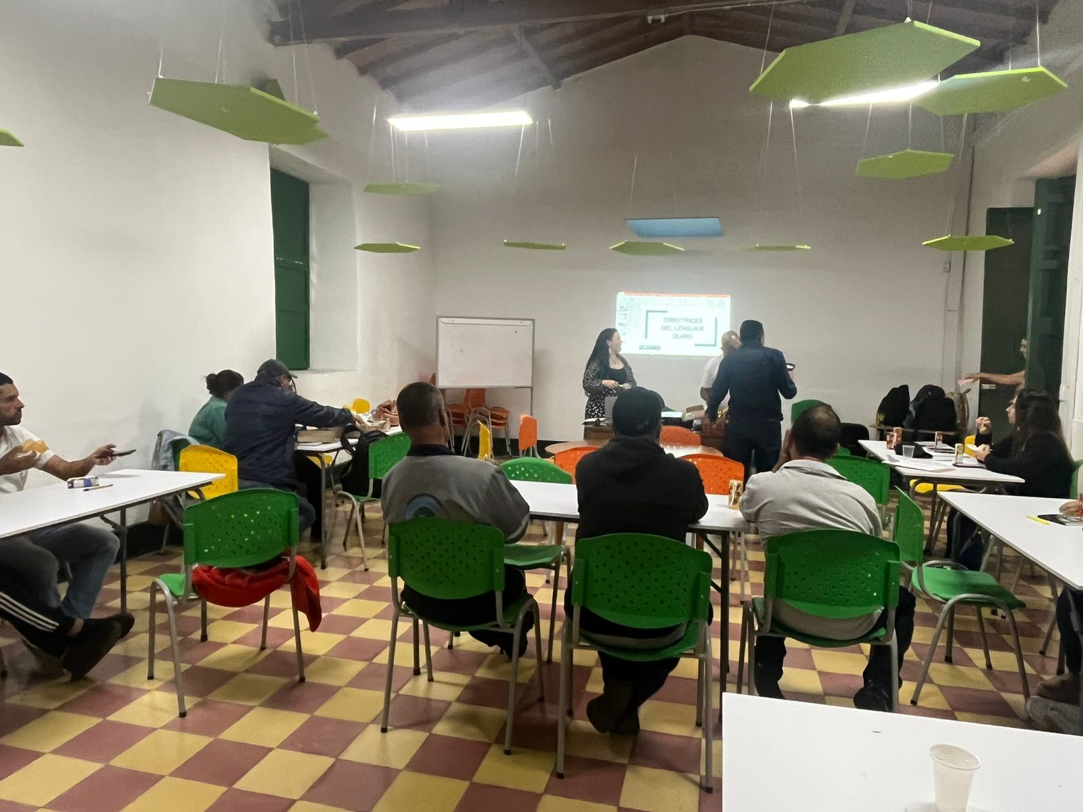 | El seguimiento se enfoca en medir el impacto de las iniciativas implementadas, así como en identificar nuevas oportunidades de mejora en el servicio al ciudadano. Se implemento el formato encuestas de satisfacción del cliente. La empresa cuenta con Indicadores relacionados con la atención al ciudadano, como tiempos de respuesta, resolución de solicitudes. | 100%
 | 1.2 | Presentar al Comité Institucional de Gestión y Desempeño informes sobre relacionamiento con el ciudadano | Presentación al Comité Institucional de Gestión y Desempeño | Secretario General | 2025-07-01 | 31/7/2025 | Mediante el Comité Institucional de Gestión y Desempeño N.° 5, realizado el 8 de julio de 2025, se presentó información relacionada con la rendición de cuentas, la cual fue tenida en cuenta dentro de las acciones de relacionamiento con el ciudadano .ACTA #5 8-7-2025.pdf |  | Mediante el Comité Institucional de Gestión y Desempeño N.° 5, realizado el 8 de julio de 2025, se presentó información relacionada con la rendición de cuentas | 100%
 | 1.3 | Incluir en el proceso de inducción y reinducción la Política de Servicio al Ciudadano. | Soportes de inducciòn y reinducciòn | Profesional de Talento Humano | Acorde con las fechas de inducción y reinducción |  | El 28 de junio se realizó la jornada de inducción y reinducción dirigida a todos los colaboradores de la entidad. En esta actividad, los líderes de cada proceso ofrecieron retroalimentación sobre las políticas, procedimientos y lineamientos institucionales. Especialmente desde el área de Planeación, se abordó de manera enfática el componente de servicio al ciudadano, resaltando su relevancia para el fortalecimiento de la gestión institucional y la mejora continua en la atención a la comunidad. | 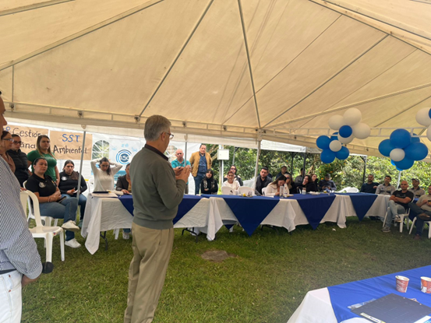 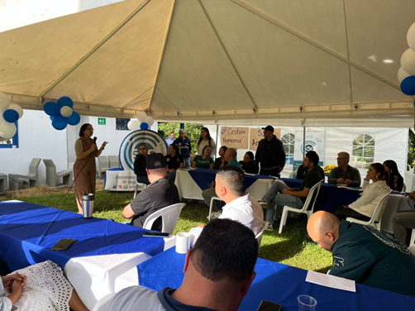 | El 28 de junio se realizó la jornada de inducción y reinducción dirigida a todos los colaboradores de la entidad | 100%
2. Fortalecimiento de los canales de atención | 2.1 | Realizar seguimiento a los canales de atención | Informe de segumiento a los canales (para medir su efectividad) | Secretario General | 2025-02-01 | 30/6/2025
 |  |  |  |  | 2025-01-07 | 31/12/2025 | Se ha venido realizando el seguimiento a los canales de atención, mediante la elaboración de informes periódicos que permiten medir su efectividad. https://acuerdode-my.sharepoint.com/:b:/g/personal/planeacion_eso_gov_co/EUpysbul0gFLvPYZ6s3-_kgB3-xPB1AH4Y-m-dSX3SCPgA?e=H62pu8 |  | La Oficina de control Interno realizo seguimiento a los canales de comunicación | 100%
 | 2.2 | Implementar sistemas de información que faciliten la gestión y trazabilidad de los requerimientos de los ciudadanos. | Soportes de la implementación de sistemas de información. | Secretario General Apoyo Sistemas | 2025-02-01 | 2025-12-31 | Para el año 2025 se modificó el formulario, el cuál va acorde con el ITA. https://eso.gov.co/mecanismo-de-pqrsd/ |  | Para el año 2025 se modificó el formulario, pero los usuarios no pueden dar trazabilidad a los requerimientos | 50%
 | 2.3 | Establecer indicadores que permitan medir el desempeño de los canales de atención y consolidar estadísticas sobre tiempos de espera, tiempos de atención y cantidad de ciudadanos atendidos. | Indicadores formulados | Secretario General Asesor de Planeación | 2025-02-01 | 30/6/2025 | https://acuerdode-my.sharepoint.com/:b:/g/personal/planeacion_eso_gov_co/EUpysbul0gFLvPYZ6s3-_kgB3-xPB1AH4Y-m-dSX3SCPgA?e=vUKsqy |  | No se han Establecido indicadores que permitan medir el desempeño de los canales de atención y consolidar estadísticas sobre tiempos de espera, tiempos de atención y cantidad de ciudadanos atendidos. | 0%
3.Talento Humano | 3.1 | Fortalecer las competencias de los empleados que atienden directamente a los ciudadanos a través de procesos de cualificación. | Capacitaciones realizadas | Profesional de Talento Humano | 2025-01-02 | 30/11/2027 | El 15 de mayo de 2025, la empresa realizó una capacitación sobre servicio a la ciudadanía, en la cual se abordaron temas relacionados con el manejo de PQRS (Peticiones, Quejas, Reclamos y Sugerencias), el trato adecuado hacia los clientes internos y externos, y los procedimientos establecidos para garantizar una atención oportuna, eficiente y de calidad. | 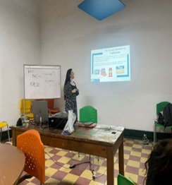 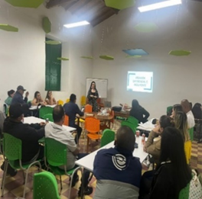 | Se viene realizando capacitaciones con el fin d emejorar la atención al ciudadano, además se actualizo el procedimiento de PQRSDF | 100%
4. Normativo y procedimental | 4.1 | Verificar la Política de servicio al Ciudadano y documentos asociados acorde con la normatividad vigente y lineamientos de Direccionamiento Institucional. | Política verificada | Secretario General | 2025-02-01 | 30/6/2025
 | 4.2 | Elaborar periódicamente informes de PQRSD para identificar oportunidades de mejora en la prestación de los servicios. | Informes de PQRSD | Asesor de Planeación Jefe de Control Interno | 2025-02-01 | 30/6/2025
 |  |  |  |  | 2025-01-07 | 31/12/2025 | El 7 de julio del presente año se realizó el informe del seguimiento del segundo trimestre. https://acuerdode-my.sharepoint.com/my?id=%2Fpersonal%2Fplaneacion%5Feso%5Fgov%5Fco%2FDocuments%2F2025%2FINFORMES%20PQRSDF%20TRIMESTRAL%202025%2FSEGUNDO%20TRIMESTRE%2FINFORME%20DE%20SEGUIMIENTO%20PQRSDF%202025%2D2%20TRIMESTRE%2Epdf&parent=%2Fpersonal%2Fplaneacion%5Feso%5Fgov%5Fco%2FDocuments%2F2025%2FINFORMES%20PQRSDF%20TRIMESTRAL%202025%2FSEGUNDO%20TRIMESTRE&ga=1 |  | El asesor de Planeación realiza seguimiento tirmestral y la Oficina de Control Interno realiza seguimiento semestral y son publicados en la página web de le Entidad | 100%
 | 4.3 | Realizar campañas informativas sobre la responsabilidad de los servidores públicos frente a los derechos de los ciudadanos. | Soportes de las campañas | Secretario General Comunicador | 2025-02-01 | 30/6/2025 | Se ejecutó la campaña informativa sobre la responsabilidad de los servidores públicos frente a los derechos de los ciudadanos, mediante la elaboración y divulgación de una pieza publicitaria. | 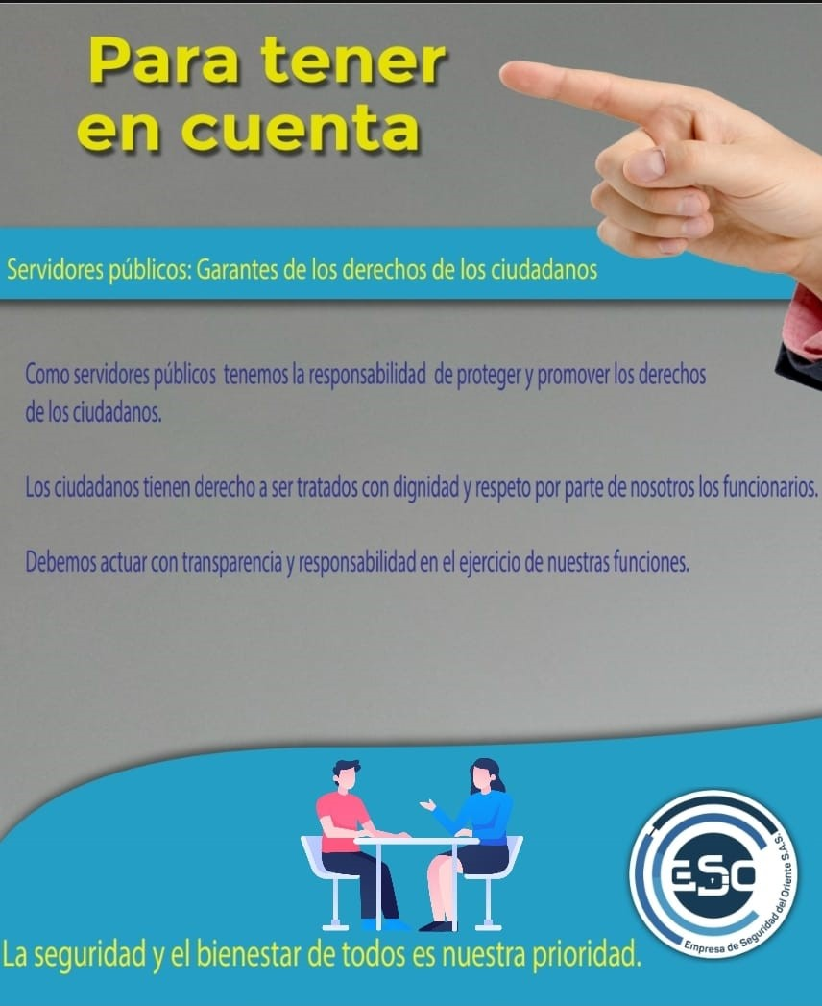 | Se envio una campaña sobre la responsabilidad frente a los ciudadanos | 100%
5. Relacionamiento con el ciudadano | 5.1 | Verificar o actualizar la Caracterización de los ciudadanos - usuarios - grupos de interés y revisar la pertinencia de la oferta, canales, mecanismos de información y comunicación empleados por la entidad. | Caracterización verificada o actualizada | Secretario General Asesor de Planeación Comunicador | 2025-02-01 | 2025-07-31 | Se realizó la actualización de la caracterización de los ciudadanos, usuarios y grupos de interés. https://eso.gov.co/wp-content/uploads/2025/08/CARACTERIZACION-ESO-2024.pdf |  | Se realizó la actualización d ela caracterizacion d elos usuarios | 100%
 | 5.2 | Realizar periódicamente mediciones de percepción de los ciudadanos respecto a la calidad y accesibilidad de la oferta institucional y el servicio recibido. | Informe de mediciones | Auxiliar Administrativa | 2025-01-02 | 2025-04-30
 |  |  |  |  | 2025-05-01 | 2025-08-30 | Se ha venido cumpliendo con la realización periódica de mediciones de percepción ciudadana respecto a la calidad y accesibilidad de la oferta institucional y del servicio recibido. Dichas mediciones se llevan a cabo a través de las llamadas realizadas a los usuarios, lo que ha permitido recopilar información directa sobre su nivel de satisfacción y orientar acciones de mejora continua. |  | Se realiza medición de la percepción del cliente a través de llamadas | 100%
 |  |  |  |  | 2025-09-01 | 2025-12-31
 | 5.3 | Presentar al Comité Institucional de Gestión y Desempeño sobre los resultados de la medición de la satisfacción | Presentación al Comité Institucional de Gestión y Desempeño | Secretario General | 2025-01-02 | 2025-04-30
 |  |  |  |  | 2025-05-01 | 2025-08-30 |  |  | Para esta evaluación n o existe evidencia de haberse presentado en el Comité de Gestión y Desempeño | 0%
 |  |  |  |  | 2025-09-01 | 2025-12-31
6. Criterio Diferencial de Accesibilidad | 6.1 | Realizar sensibilizaciones internas respecto de atención diferencial e incluyente | Sensibilizaciones realizadas | Profesional de Talento Humano | 2025-02-01 | 30/6/2025 | El 15 de mayo se llevó a cabo una jornada de sensibilización y una charla dirigida al personal, enfocada en el trato adecuado y el enfoque diferencial, con el objetivo de promover relaciones laborales más inclusivas, respetuosas, conscientes de la diversidad y la discapacidad | 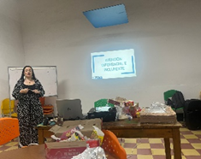 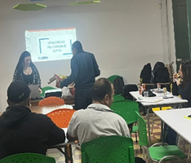 | Se realizó sensibilización sobre el enfoque diferencial | 100%
 |  |  |  |  | 2025-01-07 | 31/12/2025

